Feuil2
Famille_repartition | Famille | Espece | Humidité | Niveau_trophique | Acidité
Adoxaceae | Adoxaceae | Sambucus_nigra | 5 | 8 | 7
Amaryllidaceae | Amaryllidaceae | Leucojum_aestivum | 8 | 5 | 7
Apiaceae | Apiaceae | Heracleum_sphondylium | 6 | 8 | 8
Apiaceae | Apiaceae | Anthriscus_sylvestris | 5 | 6 | 7
Aquifoliaceae | Aquifoliaceae | Ilex_aquifolium | 5 | 4 | 3
Araceae | Araceae | Arum_italicum | 5 | 6 | 6
Araliaceae | Araliaceae | Hedera_helix | 5 | 6 | 5
Asteraceae | Asteraceae | Cyanus_montanus | 5 | 6 | 7
Betulaceae | Betulaceae | Corylus_avellana | 5 | 6 | 5
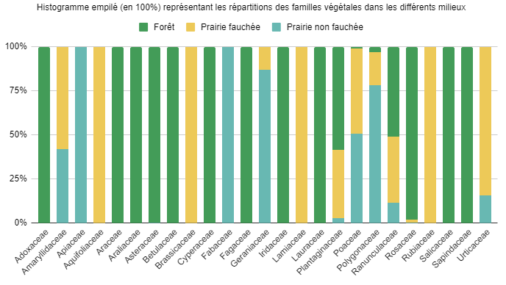
Betulaceae | Betulaceae | Alnus_glutinosa | 9 | 5 | 5
Brassicaceae | Brassicaceae | Cardamine_pratensis | 6 | 5 | 7
Cyperaceae | Cyperaceae | Carex_pendula | 8 | 6 | 6
Fabaceae | Fabaceae | Trifolium_repens | 7 | 3 | 4
Fabaceae | Fabaceae | Vicia_sativa | 5 | 7 | 6
Fagaceae | Fagaceae | Quercus_robur | 5 | 5 | 5
Geraniaceae | Geraniaceae | Geranium_molle | 5 | 6 | 6
Iridaceae | Iridaceae | Iris_pseudacorus | 9 | 7 | 7
Lamiaceae | Lamiaceae | Lamium_purpureum | 5 | 8 | 7
Lauraceae | Lauraceae | Laurus_nobilis | 5 | 5 | 5
Plantaginaceae | Plantaginaceae | Plantago_lanceolata | 4 | 5 | 6
Plantaginaceae | Plantaginaceae | Veronica_chamaedrys | 7 | 5 | 4
Poaceae | Poaceae | Lolium_perenne | 5 | 5 | 5
Poaceae | Poaceae | Poa_annua | 6 | 6 | 5
Poaceae | Poaceae | Dactylis_glomerata | 5 | 5 | 4
Poaceae | Poaceae | Festuca_pratensis | 5 | 5 | 6
Poaceae | Poaceae | Phleum_pratense | 5 | 5 | 5
Poaceae | Poaceae | Poa_trivialis | 7 | 6 | 7
Poaceae | Poaceae | Holcus_lanatus | 6 | 3 | 3
Poaceae | Poaceae | Bromus_hordeaceus | 5 | 5 | 7
Poaceae | Poaceae | Cynosurus_cristatus | 5 | 5 | 5
Polygonaceae | Polygonaceae | Rumex_crispus | 5 | 8 | 6
Polygonaceae | Polygonaceae | Rumex_acetosa | 6 | 6 | 8
Polygonaceae | Polygonaceae | Reynoutria_japonica | 6 | 8 | 5
Ranunculaceae | Ranunculaceae | Ranunculus_ficaria | 7 | 7 | 7
Ranunculaceae | Ranunculaceae | Ranunculus_repens | 5 | 5 | 6
Rosaceae | Rosaceae | Potentilla_reptans | 6 | 6 | 7
Rosaceae | Rosaceae | Filipendula_ulmaria | 7 | 6 | 5
Rosaceae | Rosaceae | Crataegus_monogyna | 5 | 5 | 5
Rosaceae | Rosaceae | Prunus_laurocerasus | 5 | 5 | 5
Rubiaceae | Rubiaceae | Galium_aparine | 5 | 5 | 8
Salicaceae | Salicaceae | Populus_nigra | 7 | 7 | 7
Sapindaceae | Sapindaceae | Acer_pseudoplatanus | 5 | 7 | 5
Urticaceae | Urticaceae | Urtica_dioica | 5 | 9 | 6

